Hoja1

NIT. 900,645,501-1
TEL 467 4072
Dirección de operaciones de Arte Almacen General. Creador: Anthony Gonzalez.
Inventario existente en bodega. Fecha de creación: 06/Oct/2020. Fecha actualización: 06/Oct/2020.
No. | IMAGEN | DESCRIPCION | ESTADO | # | VALOR | ANOTACIONES
1 | 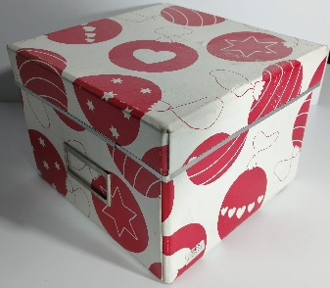 | Caja de Carton | Bueno | 1 | - | Con tapa. Medidas: 19,5x19,5x14,5 LargoxAnchoxAlto
2 | 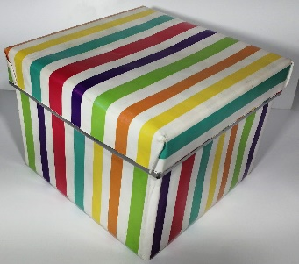 | Caja de Carton | Bueno | 1 | - | Con tapa. Medidas: 19,5x19,5x14
3 | 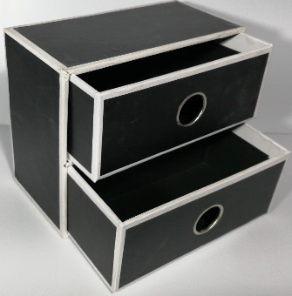 | Mini mueble de carton | Bueno | 1 | - | Con 2 cajones. Medidas: 9,5x18x15
4 | 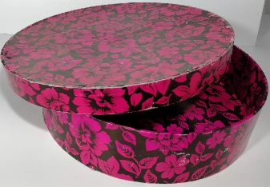 | Caja circular de carton | Bueno | 1 | - | Con tapa. Medidas: 25x6
5 | 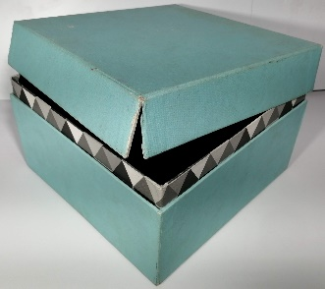 | Caja de Carton | Regular | 1 | - | Con tapa. Medidas: 21x21x12,5
6 | 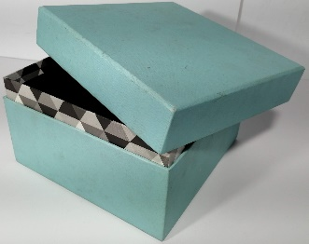 | Caja de Carton | Bueno | 1 | - | Con tapa. Medidas: 17x17x14
7 | 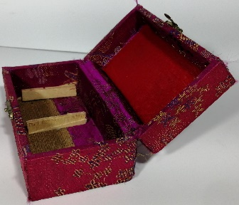 | Cofre de madera | Bueno | 1 | - | Forrado. Medidas: 7,5x13,5x6
8 | 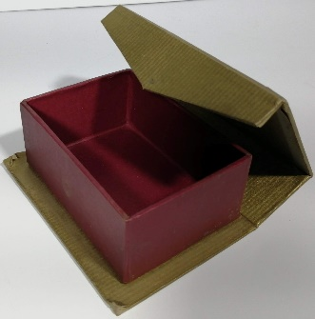 | Cofre de carton | Bueno | 1 | - | Dos colores. Medidas: 8,5x12x4,5
9 | 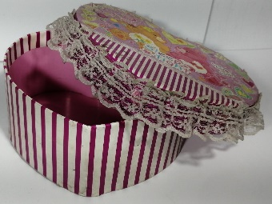 | Caja grande de carton | Bueno | 1 | - | Forma de corazón.
10 | 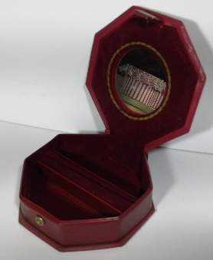 | Cofre de plastico | Bueno | 1 | - | Con espejo interno. Medidas: 13x13x4
11 | 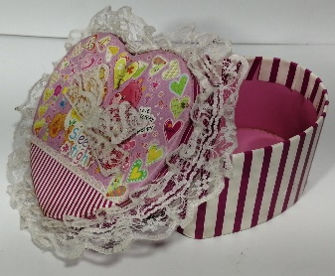 | Caja mediana de carton | Bueno | 1 | - | Forma de corazón.
12 | 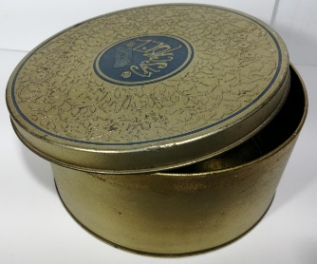 | Caja circular de metal | Bueno | 1 | - | Con tapa. Medidas: 19x8,5
13 | 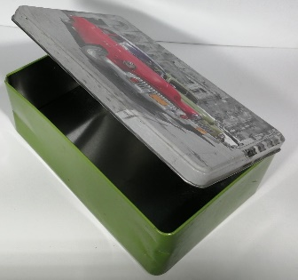 | Cofre metalico | Perfecto | 1 | - | Con tapa. Medidas: 13x20x7
14 |  | Cofre metalico | Bueno | 1 | - | Con tapa. Medidas: 13x20x7
15 | 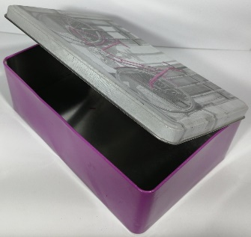 | Cofre metalico | Perfecto | 1 | - | Con tapa. Medidas: 13x20x7
16 | 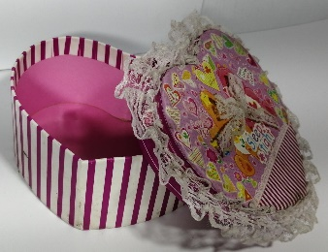 | Caja pequeña de carton | Bueno | 1 | - | Forma de corazón.
17 | 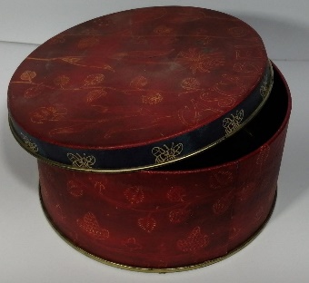 | Caja circular metalica | Bueno | 1 | - | Con tapa. Medidas: 14x7
18 | 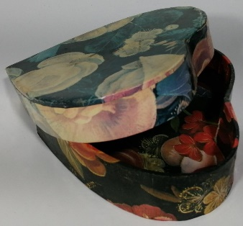 | Caja pequeña de carton | Bueno | 1 | - | Forma de corazón.
19 | 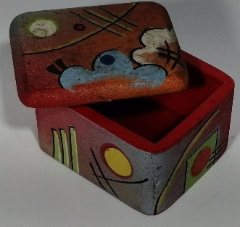 | Caja de madera pequeña | Bueno | 1 | - | Con tapa. Medidas: 5x6x4
20 | 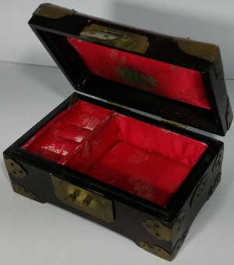 | Cofre de madera | Bueno | 1 | - | Con tapa. Medidas: 16,5x10,5x8
21 | 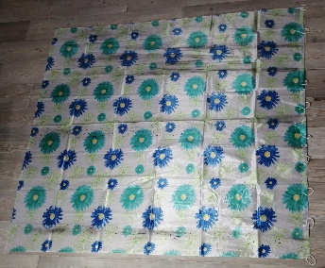 | Cortina de Baño | Perfecto | 1 | - | -
22 | 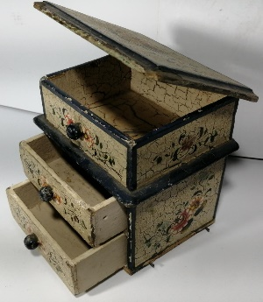 | Mini mueble | Bueno | 1 | - | -
23 | 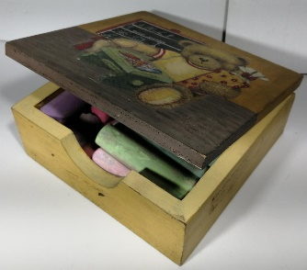 | Baul | Perfecto | 1 | - | -
24 | 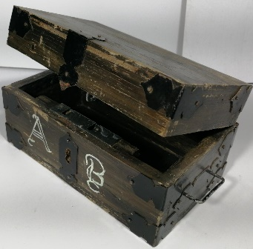 | Baul de madera | Perfecto | 1 | - | -
25 | 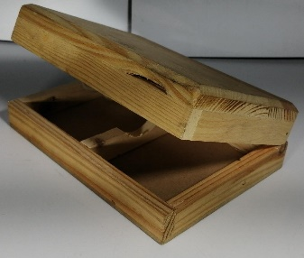 | Cofre de madera | Perfecto | 1 | -
26 | 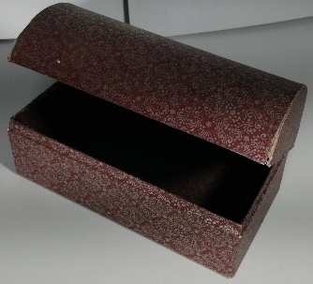 | Baul de carton | Perfecto | 1 | -
27 | 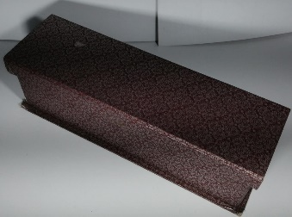 | Caja de Carton | Perfecto | 1 | -
28 | 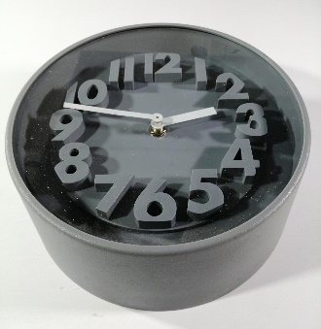 | Reloj | Perfecto | 1 | -
29 | 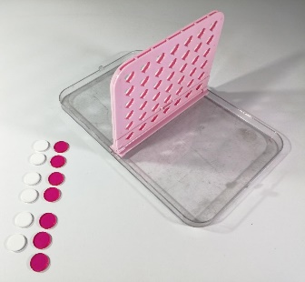 | Juego de mesa | Perfecto | 1-6-7 | - | 1 tabla. 6 Fichas blancas. 7 Fichas rosas.
30 | 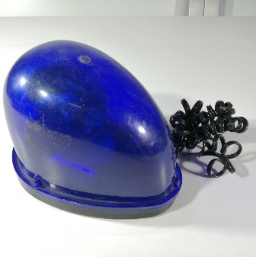 | Sirena de policia | Regular | 1 | -
31 | 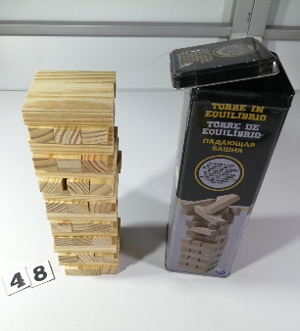 | Jenga | Perfecto | 48-1 | - | Completo, con caja metalica.
32 | 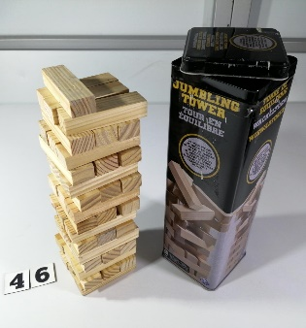 | Jenga | Perfecto | 46-1 | - | Dummie incompleto. Con caja metalica
33 | 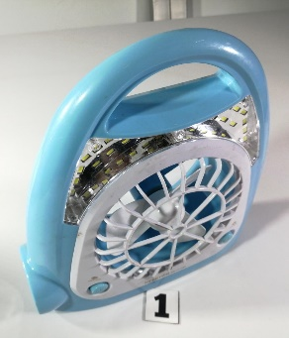 | Linterna / Ventilador | Perfecto | 1 | -
34 | 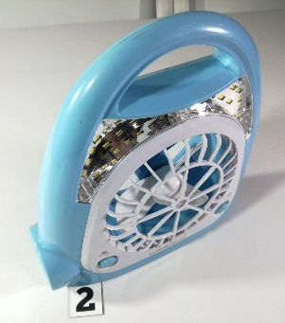 | Linterna / Ventilador | Perfecto | 1 | -
35 | 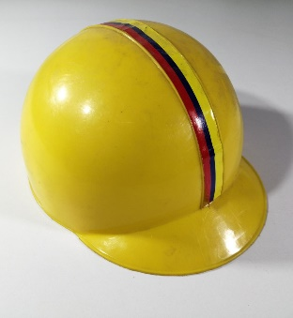 | Casco de juguete | Perfecto | 1 | -
36 | 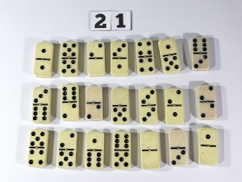 | Dominó | Perfecto | 21 | -
37 | 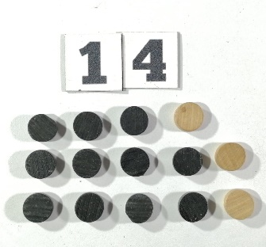 | Fichas | Perfecto | 14 | - | 11 negras. 3 Beige.
38 | 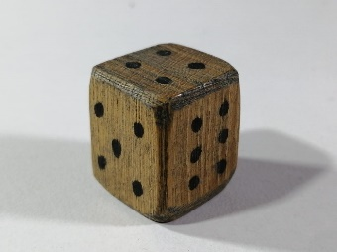 | Dado | Perfecto | 1 | - | De madera
39 | 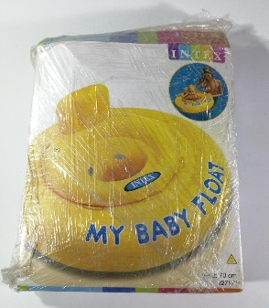 | Inflable | Perfecto | 1 | -
40 | 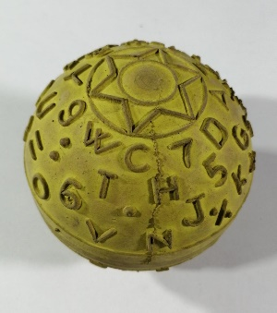 | Pelota | Perfecto | 1 | -
41 | 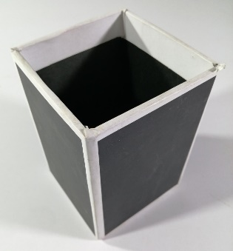 | Portalapices | Perfecto | 1 | -
42 | 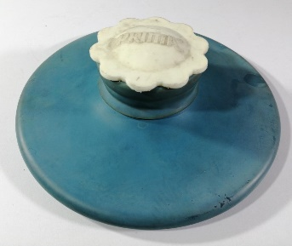 | Bolsa de agua | Perfecto | 1 | -
43 | 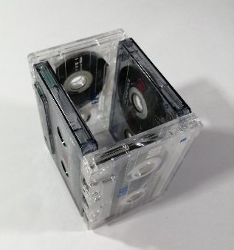 | Portalapices | Perfecto | 1 | -
44 | 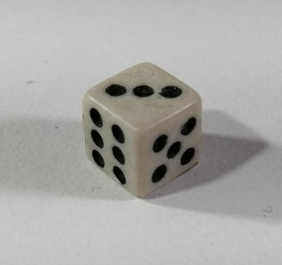 | Dado | Perfecto | 1 | -
45 | 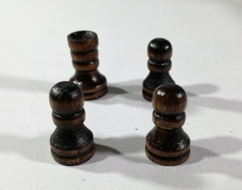 | Fichas | Perfecto | 4 | -
46 | 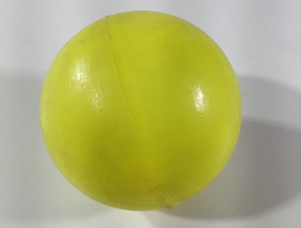 | Pelo| | Perfecto | 1 | -
47 | 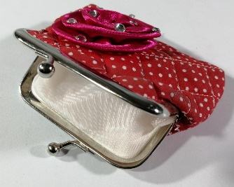 | Monedero | Perfecto | 1 | -
48 |  | Fichas y dado | Perfecto | 3-1 | - | 3 Fichas. 1 Dado.
49 | 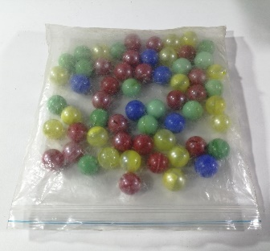 | Canicas | Perfecto | 60 | - | 16 Verdes. 17Amarillas. 6Azules. 21Rojas.
50 | 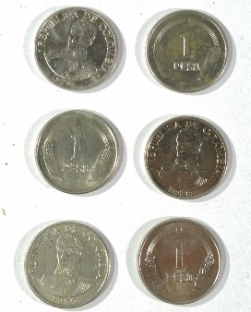 | Monedas | Perfecto | 6 | - | de 1 peso colombianos
51 |  | Monedas | Perfecto | 7 | - | de 10 pesos colombianos
52 | 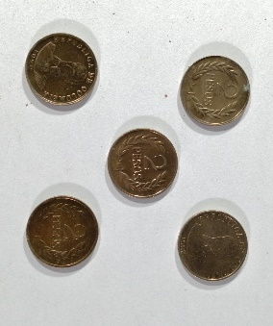 | Monedas | Perfecto | 5 | - | de 2 pesos colombianos
53 | 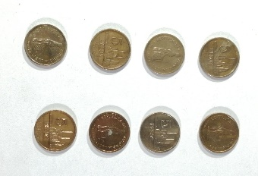 | Monedas | Perfecto | 8 | - | de 5 Pesos colombianos
54 |  | Muñecos | Perfecto | 1 | - | -
55 |  | Moneda | Perfecto | 1 | - | -
56 |  | Moneda | Perfecto | 1 | - | de 500 colones
57 |  | Moneda | Perfecto | 3 | - | -
58 |  |  |  |  | -
59 |  |  |  |  | -
60 |  |  |  |  | -
61 |  |  |  |  | -

